1.รวม
โครงการภายใต้เป้าหมายแผนแม่บทย่อย: 160201 ผู้ประกอบการเศรษฐกิจฐานรากมีรายได้เพิ่มขึ้นอย่างต่อเนื่อง
โครงการที่ปรากฎเป็นโครงการที่ผ่านการอนุมัติจากผู้บริหาร (M7) ของหน่วยงานเท่านั้น (ข้อมูล ณ เดือนมิถุนายน 2566)

โครงการ/การดำเนินการ | ปีงบประมาณ | วันที่เริ่มต้นโครงการ | วันที่สิ้นสุดโครงการ | หน่วยงานระดับกองหรือเทียบเท่า | หน่วยงานระดับกรมหรือเทียบเท่า | หน่วยงานระดับกระทรวงหรือเทียบเท่า | ประเภทโครงการ | องค์ประกอบ | ปัจจัย
โครงการปรับปรุงและเพิ่มประสิทธิภาพระบบยื่นแบบแสดงรายการและชำระภาษีอิเล็กทรอนิกส์ | 2560 | กันยายน | เมษายน2563 | กองวิชาการแผนภาษี | กรมสรรพากร | กระทรวงการคลัง |  | F00 | F00F00
ร่างพระราชบัญญัติส่งเสริมวิสาหกิจเพื่อสังคมพ.ศ..... | 2561 | ตุลาคม | พฤษภาคม2562 | ฝ่ายกฎหมาย | สำนักงานส่งเสริมวิสาหกิจขนาดกลางและขนาดย่อม | สำนักนายกรัฐมนตรี |  | 160201V01 | 160201V01F03
จัดตั้งศูนย์พัฒนายกระดับสินค้าชุมชน(Centerofexcellence) | 2561 | มกราคม | ธันวาคม2565 |  | ธนาคารพัฒนาวิสาหกิจขนาดกลางและขนาดย่อมแห่งประเทศไทย | กระทรวงการคลัง |  | 160201V01 | 160201V01F03
โครงการพัฒนาธุรกิจและสัมมาชีพชุมชน | 2561 | ตุลาคม | กันยายน2565 | สำนักพัฒนาเศรษฐกิจและสัมมาชีพชุมชน | สถาบันพัฒนาองค์กรชุมชน | กระทรวงการพัฒนาสังคมและความมั่นคงของมนุษย์ |  | F00 | F00F00
โครงการเชื่อมโยงเครือข่ายเศรษฐกิจชุมชน | 2561 | ตุลาคม | กันยายน2565 | สำนักพัฒนาเศรษฐกิจและสัมมาชีพชุมชน | สถาบันพัฒนาองค์กรชุมชน | กระทรวงการพัฒนาสังคมและความมั่นคงของมนุษย์ |  | F00 | F00F00
การเพิ่มศักยภาพและความสามารถในการแข่งขันของผู้ประกอบการSMEs | 2561 | ตุลาคม | กันยายน2564 | กองวิชาการแผนภาษี | กรมสรรพากร | กระทรวงการคลัง |  | F00 | F00F00
โครงการดิจิทัลชุมชนด้านe-commerce | 2561 | ตุลาคม | ธันวาคม2564 | ฝ่ายกลยุทธ์องค์กร | บริษัทไปรษณีย์ไทยจำกัด | กระทรวงดิจิทัลเพื่อเศรษฐกิจและสังคม |  | 160201V03 | 160201V03F01
โครงการส่งเสริมและพัฒนาอาชีพเพื่อแก้ไขปัญหาที่ดินทำกินของเกษตรกร(flagship15เร่งด่วน) | 2561 | ตุลาคม | กันยายน2565 | กองส่งเสริมและพัฒนาการปศุสัตว์(กสส.) | กรมปศุสัตว์ | กระทรวงเกษตรและสหกรณ์ |  | F00 | F00F00
กิจกรรมสร้างและพัฒนาเกษตรกรรุ่นใหม่ | 2561 | ตุลาคม | กันยายน2562 | สำนักพัฒนาและถ่ายทอดเทคโนโลยี | สำนักงานปฏิรูปที่ดินเพื่อเกษตรกรรม | กระทรวงเกษตรและสหกรณ์ |  | 160201V01 | 160201V01F04
โครงการส่งเสริมเกษตรทฤษฎีใหม่ในเขตปฏิรูปที่ดิน | 2561 | ตุลาคม | กันยายน2562 | กองประสานงานโครงการพระราชดำริและโครงการพิเศษ | สำนักงานปฏิรูปที่ดินเพื่อเกษตรกรรม | กระทรวงเกษตรและสหกรณ์ |  | 160201V01 | 160201V01F04
มาตรการภาษีเพื่อสนับสนุนวิสาหกิจเพื่อสังคม | 2561 | ตุลาคม | กันยายน2561 | กองวิชาการแผนภาษี | กรมสรรพากร | กระทรวงการคลัง |  | F00 | F00F00
มาตรการภาษีเพื่่อสนับสนุนการดำเนินงานของสถาบันบริหารจัดการธนาคารที่ดิน(องค์การมหาชน) | 2561 | ตุลาคม | กันยายน2561 | กองวิชาการแผนภาษี | กรมสรรพากร | กระทรวงการคลัง |  | F00 | F00F00
โครงการการวิจัยและนวัตกรรมเพื่อการสร้างองค์ความรู้พื้นฐานของประเทศ | 2561 | ตุลาคม | กันยายน2561 | สถาบันวิจัยและพัฒนา | มหาวิทยาลัยราชภัฏสวนสุนันทา | กระทรวงการอุดมศึกษาวิทยาศาสตร์วิจัยและนวัตกรรม |  | 160201V01 | 160201V01F01
โครงการยกระดับสินค้าชุมชนOTOPจากระดับCสู่ระดับBจังหวัดอุดรธานีจังหวัดหนองคายจังหวัดหนองบัวลำภูและจังหวัดบึงกาฬ(ปีงบประมาณพ.ศ.2562) | 2562 | ตุลาคม | กันยายน2562 | กองนโยบายและแผน | มหาวิทยาลัยราชภัฏอุดรธานี | กระทรวงการอุดมศึกษาวิทยาศาสตร์วิจัยและนวัตกรรม |  | 160201V02 | 160201V02F01
โครงการพัฒนาเกษตรกรปราดเปรื่อง(SmartFarmer)กิจกรรมพัฒนาเกษตรกรปราดเปรื่องในเขตปฏิรูปที่ดิน(SmartFarmer) | 2562 | ตุลาคม | กันยายน2562 | สำนักพัฒนาและถ่ายทอดเทคโนโลยี | สำนักงานปฏิรูปที่ดินเพื่อเกษตรกรรม | กระทรวงเกษตรและสหกรณ์ |  | 160201V01 | 160201V01F04
โครงการศูนย์เรียนรู้การเพิ่มประสิทธิภาพการผลิตสินค้าเกษตร | 2562 | ตุลาคม | กันยายน2562 | สำนักพัฒนาและถ่ายทอดเทคโนโลยี | สำนักงานปฏิรูปที่ดินเพื่อเกษตรกรรม | กระทรวงเกษตรและสหกรณ์ |  | 160201V01 | 160201V01F03
โครงการส่งเสริมและพัฒนาอาชีพเพื่อแก้ไขปัญหาที่ดินทำกินของเกษตรกร | 2562 | ตุลาคม | กันยายน2562 | สำนักจัดการปฎิรูปที่ดิน | สำนักงานปฏิรูปที่ดินเพื่อเกษตรกรรม | กระทรวงเกษตรและสหกรณ์ |  | 160201V01 | 160201V01F04
โครงการศูนย์เรียนรู้การเพิ่มประสิทธิภาพการผลิตสินค้าเกษตร(กิจกรรมศูนย์เรียนรู้การเพิ่มประสิทธิภาพการผลิตสินค้าเกษตร) | 2562 | ตุลาคม | กันยายน2562 | กองแผนงาน | กรมส่งเสริมการเกษตร | กระทรวงเกษตรและสหกรณ์ |  | 160201V01 | 160201V01F03
โครงการพัฒนาศักยภาพกระบวนการผลิตสินค้าเกษตร(กิจกรรมเพิ่มประสิทธิภาพการผลิตสินค้าเกษตรปาล์มน้ำมัน) | 2562 | ตุลาคม | กันยายน2562 | กองแผนงาน | กรมส่งเสริมการเกษตร | กระทรวงเกษตรและสหกรณ์ |  | 160201V01 | 160201V01F04
โครงการพัฒนาเกษตรกรปราดเปรื่อง(SmartFarmer)(กิจกรรมพัฒนาเกษตรกรปราดเปรื่อง(SmartFarmer)) | 2562 | ตุลาคม | กันยายน2562 | กองแผนงาน | กรมส่งเสริมการเกษตร | กระทรวงเกษตรและสหกรณ์ |  | 160201V01 | 160201V01F04
โครงการพัฒนาศักยภาพกระบวนการผลิตสินค้าเกษตร(กิจกรรมเพิ่มประสิทธิภาพการผลิตสินค้าเกษตรสับปะรด) | 2562 | ตุลาคม | กันยายน2562 | กองแผนงาน | กรมส่งเสริมการเกษตร | กระทรวงเกษตรและสหกรณ์ |  | 160201V02 | 160201V02F01
โครงการส่งเสริมและพัฒนาอาชีพเพื่อแก้ไขปัญหาที่ดินทำกินของเกษตรกร(กิจกรรมส่งเสริมและพัฒนาอาชีพเพื่อแก้ไขปัญหาที่ดินทำกินของเกษตรกร) | 2562 | ตุลาคม | กันยายน2562 | กองแผนงาน | กรมส่งเสริมการเกษตร | กระทรวงเกษตรและสหกรณ์ |  | F00 | F00F00
โครงการยุทธศาสตร์มหาวิทยาลัยราชภัฏเพื่อการพัฒนาท้องถิ่น | 2562 | ตุลาคม | กันยายน2562 | มหาวิทยาลัยราชภัฏพิบูลสงคราม | มหาวิทยาลัยราชภัฏพิบูลสงคราม | กระทรวงการอุดมศึกษาวิทยาศาสตร์วิจัยและนวัตกรรม |  | F00 | F00F00
โครงการแก้ปัญหาความยากจนของประชาชนในเขตชนบทปีงบประมาณพ.ศ.2562 | 2562 | ตุลาคม | กันยายน2562 | กองนโยบายและแผน | มหาวิทยาลัยราชภัฏอุดรธานี | กระทรวงการอุดมศึกษาวิทยาศาสตร์วิจัยและนวัตกรรม |  | F00 | F00F00
โครงการส่งเสริมความรู้เทคโนโลยีวิชาชีพด้านการพัฒนาผลิตภัณฑ์โดยใช้วัสดุภูมิปัญญาไทยทางวัฒนธรรมเพื่อพัฒนาศักยภาพของชุมชนอย่างยั่งยืน | 2562 | มิถุนายน | มิถุนายน2562 | คณะเทคโนโลยีคหกรรมศาสตร์ | มหาวิทยาลัยเทคโนโลยีราชมงคลกรุงเทพ | กระทรวงการอุดมศึกษาวิทยาศาสตร์วิจัยและนวัตกรรม |  | F00 | F00F00
โครงการวิจัยและนวัตกรรมเพื่อแก้ปัญหาหรือสร้างความเข้มแข็งด้านสังคมชุมชนความมั่นคงและคุณภาพชีวิตประชาชนตามยุทธศาสตร์ประเทศ | 2562 | ตุลาคม | กันยายน2562 | กองติดตามและประเมินผล | สถาบันวิจัยวิทยาศาสตร์และเทคโนโลยีแห่งประเทศไทย(วว.) | กระทรวงการอุดมศึกษาวิทยาศาสตร์วิจัยและนวัตกรรม |  | 160201V01 | 160201V01F04
โครงการพัฒนาตลาดสินค้าเกษตร | 2562 | ตุลาคม | กันยายน2562 | กองวิชาการและแผนงาน | กรมการปกครอง | กระทรวงมหาดไทย |  | 160201V03 | 160201V03F01
011แผนสร้างความสัมพันธ์สู่ชุมชน | 2562 | ตุลาคม | กันยายน2562 | ฝ่ายนโยบายและแผน(งานวิเคราะห์นโยบายและแผนงานติดตามประเมินผลงานข้อมูลและสารสนเทศ | สำนักงานธนานุเคราะห์ | กระทรวงการพัฒนาสังคมและความมั่นคงของมนุษย์ |  | F00 | F00F00
โครงการตลาดชุมชนเพื่อธุรกิจท้องถิ่่น | 2562 | ตุลาคม | กันยายน2562 | กองส่งเสริมและบริหารระบบตลาด | กรมการค้าภายใน | กระทรวงพาณิชย์ |  | 160201V03 | 160201V03F01
โครงการหมู่บ้านทำมาค้่าขาย | 2562 | ตุลาคม | กันยายน2562 | กองส่งเสริมและบริหารระบบตลาด | กรมการค้าภายใน | กระทรวงพาณิชย์ |  | 160201V02 | 160201V02F01
พัฒนาสินค้าชุมชนOffline2Online(B2C) | 2562 | ตุลาคม | พฤศจิกายน2562 | กองพาณิชย์อิเล็กทรอนิกส์ | กรมพัฒนาธุรกิจการค้า | กระทรวงพาณิชย์ |  | 160201V03 | 160201V03F02
โครงการส่งเสริมเครือข่ายวิสาหกิจชุมชนเพื่อการพัฒนาที่ยั่งยืนปี2562 | 2562 | ตุลาคม | กันยายน2562 | ฝ่ายประสานเครือข่ายผู้ให้บริการSMEs | สำนักงานส่งเสริมวิสาหกิจขนาดกลางและขนาดย่อม | สำนักนายกรัฐมนตรี |  | F00 | F00F00
ส่งเสริมช่องทางการตลาดผลิตภัณฑ์ชุมชน | 2562 | ตุลาคม | กันยายน2562 | สำนักส่งเสริมภูมิปัญญาท้องถิ่นและวิสาหกิจชุมชน | กรมการพัฒนาชุมชน | กระทรวงมหาดไทย |  | 160201V03 | 160201V03F01
โครงการเพิ่มประสิทธิภาพการบริหารจัดการและพัฒนาผลิตภัณฑ์ชุมชน | 2562 | ตุลาคม | กันยายน2562 | สำนักส่งเสริมภูมิปัญญาท้องถิ่นและวิสาหกิจชุมชน | กรมการพัฒนาชุมชน | กระทรวงมหาดไทย |  | 160201V02 | 160201V02F01
การพัฒนาผลิตภัณฑ์เกษตรปลอดภัยและสินค้าจากข้าวสมุนไพรตาลโตนดและปลาร้าสู่ผลิตภัณฑ์มาตรฐาน | 2562 | ตุลาคม | กันยายน2562 | คณะเกษตรและชีวภาพ | มหาวิทยาลัยราชภัฏจันทรเกษม | กระทรวงการอุดมศึกษาวิทยาศาสตร์วิจัยและนวัตกรรม |  | 160201V02 | 160201V02F01
โครงการจัดอบรมหลักสูตรอาชีพสำหรับประชาชนผู้มีรายได้หรือผูั้มีบัตรสวัสดิการแห่งรัฐ(โครงการมหาวิทยาลัยประชาชน) | 2562 | ตุลาคม | กันยายน2562 | คณะวิทยาศาสตร์ | มหาวิทยาลัยราชภัฏจันทรเกษม | กระทรวงการอุดมศึกษาวิทยาศาสตร์วิจัยและนวัตกรรม |  | F00 | F00F00
โครงการอบรมพัฒนาทักษะอาชีพเพื่อแก้ปัญหาความยากจน | 2562 | ตุลาคม | กันยายน2562 | คณะวิทยาศาสตร์และเทคโนโลยี | มหาวิทยาลัยราชภัฏธนบุรี | กระทรวงการอุดมศึกษาวิทยาศาสตร์วิจัยและนวัตกรรม |  | F00 | F00F00
โครงการพัฒนาสื่อภาษาต่างประเทศเพื่อส่งเสริมการค้าของชุมชน | 2562 | ตุลาคม | กันยายน2562 | วิทยาลัยนานาชาติ | มหาวิทยาลัยราชภัฏเชียงใหม่ | กระทรวงการอุดมศึกษาวิทยาศาสตร์วิจัยและนวัตกรรม |  | F00 | F00F00
...

2.เรียงVC
...
โครงการที่ปรากฎเป็นโครงการที่ผ่านการอนุมัติจากผู้บริหาร (M7) ของหน่วยงานเท่านั้น (ข้อมูล ณ เดือนมิถุนายน 2566)

ปีงบประมาณ | วันที่เริ่มต้นโครงการ | วันที่สิ้นสุดโครงการ | หน่วยงานระดับกองหรือเทียบเท่า | หน่วยงานระดับกรมหรือเทียบเท่า | หน่วยงานระดับกระทรวงหรือเทียบเท่า | ประเภทโครงการ
2561 | ตุลาคม | กันยายน2561 | สถาบันวิจัยและพัฒนา | มหาวิทยาลัยราชภัฏสวนสุนันทา | กระทรวงการอุดมศึกษาวิทยาศาสตร์วิจัยและนวัตกรรม
2563 | ตุลาคม | กันยายน2563 | กองประเมินผลและจัดการความรู้วิจัย | สำนักงานคณะกรรมการวิจัยแห่งชาติ | สำนักนายกรัฐมนตรี
2563 | กรกฎาคม | กันยายน2564 | คณะเกษตรศาสตร์ | มหาวิทยาลัยราชภัฏอุตรดิตถ์ | กระทรวงการอุดมศึกษาวิทยาศาสตร์วิจัยและนวัตกรรม
2564 | ตุลาคม | กันยายน2564 | สำนักงานพัฒนาชุมชนจังหวัดมหาสารคาม | กรมการพัฒนาชุมชน | กระทรวงมหาดไทย
2564 | ตุลาคม | กันยายน2564 | กองประเมินผลและจัดการความรู้วิจัย | สำนักงานการวิจัยแห่งชาติ | กระทรวงการอุดมศึกษาวิทยาศาสตร์วิจัยและนวัตกรรม
2564 | ตุลาคม | กันยายน2564 | คณะวิทยาศาสตร์และเทคโนโลยี | มหาวิทยาลัยราชภัฏกำแพงเพชร | กระทรวงการอุดมศึกษาวิทยาศาสตร์วิจัยและนวัตกรรม
2564 | ตุลาคม | กันยายน2564 | สำนักงานอธิการบดี | มหาวิทยาลัยราชภัฏอุตรดิตถ์ | กระทรวงการอุดมศึกษาวิทยาศาสตร์วิจัยและนวัตกรรม
2564 | ตุลาคม | กันยายน2564 | สำนักงานอธิการบดี | มหาวิทยาลัยราชภัฏศรีสะเกษ | กระทรวงการอุดมศึกษาวิทยาศาสตร์วิจัยและนวัตกรรม
2565 | ตุลาคม 2563 | กันยายน 2564 | สำนักงานอธิการบดี | มหาวิทยาลัยราชภัฏอุตรดิตถ์ | กระทรวงการอุดมศึกษา วิทยาศาสตร์ วิจัยและนวัตกรรม
...

3.Pivot VC
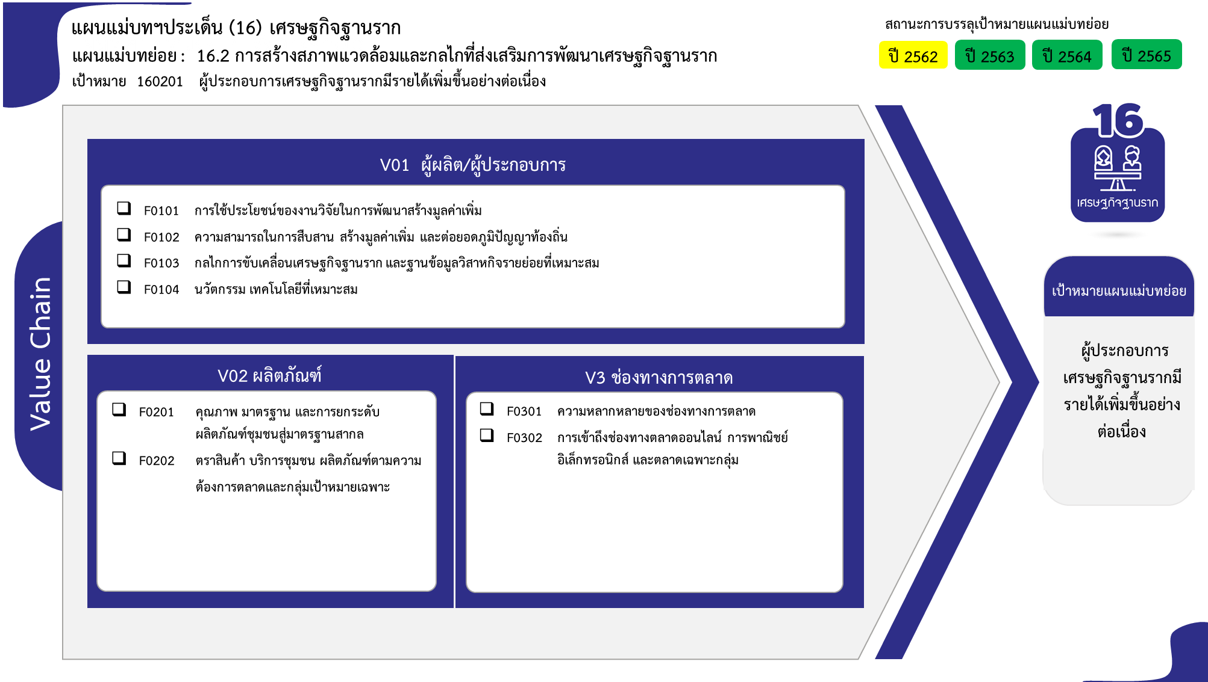
...
2562 | 2563 | 2564 | 2565 | 2566 | รวมจำนวนโครงการทั้งหมด
7 | 27 | 44 | 28 |  | 111
 | 2 | 5 | 6 |  | 14
 | 3 | 13 | 8 |  | 24
14 โครงการ
2 | 17 | 7 | 3 |  | 31
24 โครงการ
5 | 5 | 19 | 11 |  | 42
31 โครงการ
7 | 27 | 44 | 26 | 4 | 108
42 โครงการ
6 | 25 | 29 | 19 | 2 | 81
1 | 2 | 6 | 4 | 2 | 15
 |  | 9 | 3 |  | 12
4 | 13 | 30 | 19 | 1 | 68
81 โครงการ
57 โครงการ
3 | 12 | 27 | 13 | 1 | 57
11 โครงการ
1 | 1 | 1 | 4 |  | 7
 |  | 2 | 2 |  | 4
27 โครงการ
10 | 26 |  |  |  | 43
10 | 26 |  |  |  | 43
รวมทั้งสิ้น 330 โครงการ
28 | 93 | 118 | 73 | 5 | 330
...
โครงการที่ไม่สอดคล้องกับองค์ประกอบและปัจจัยใดของเป้าหมายแผนแม่บทย่อย จำนวน 43 โครงการ

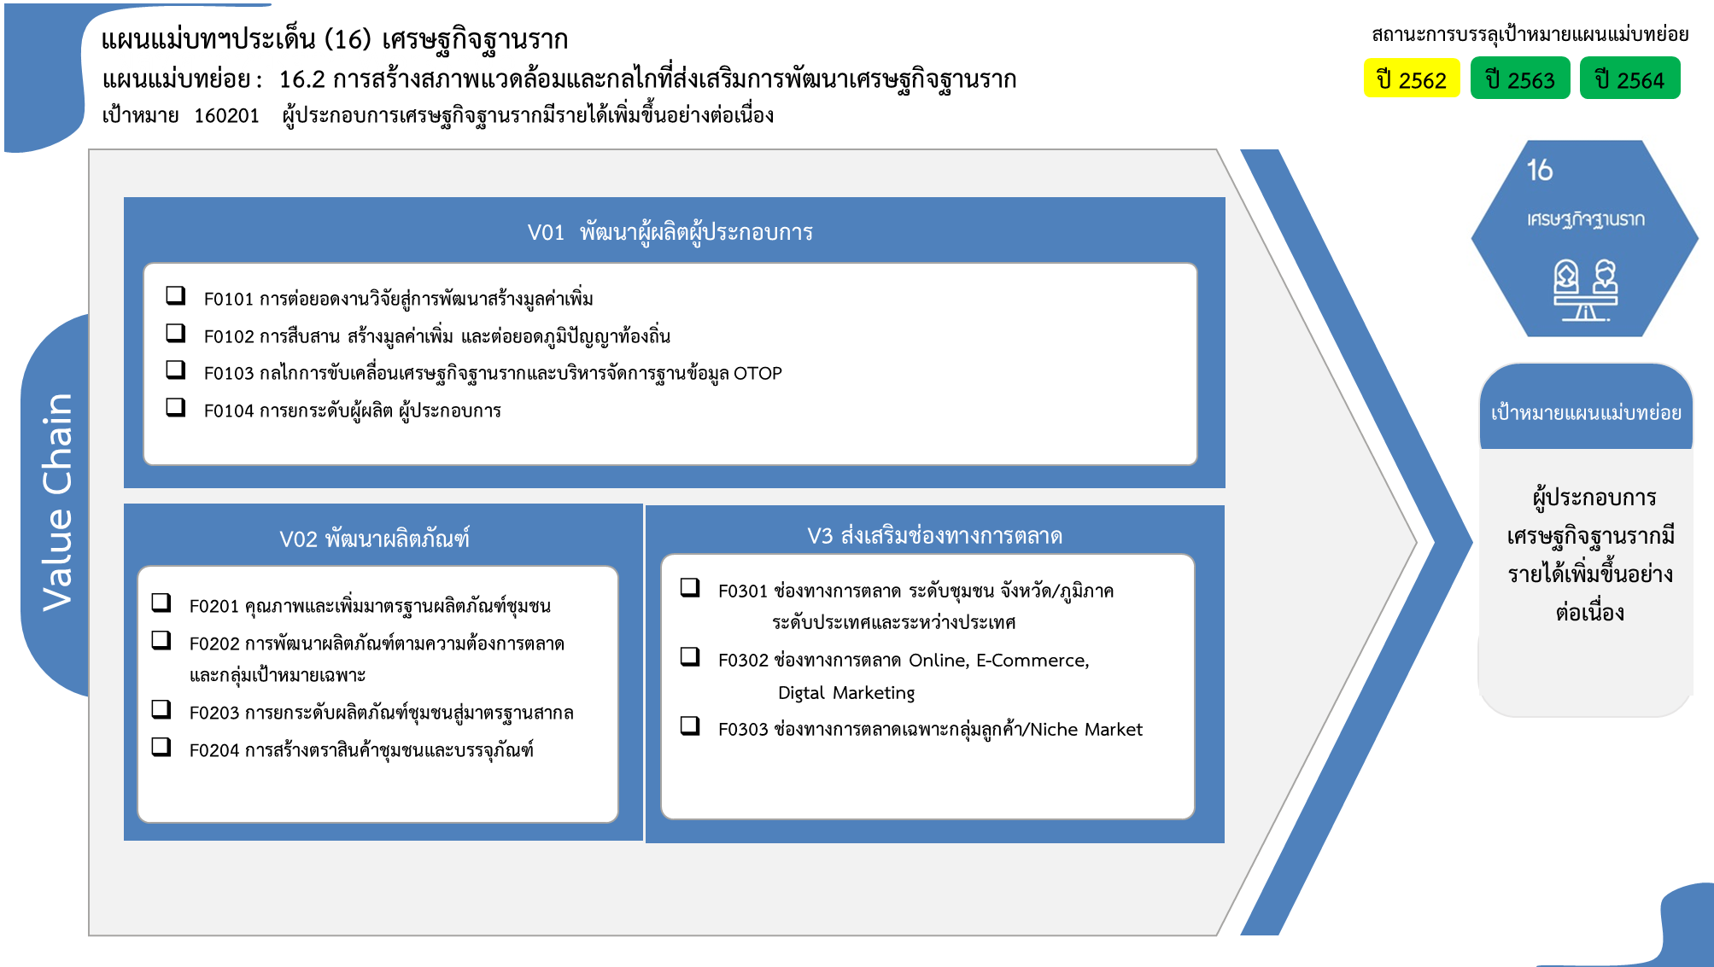

14 โครงการ
24 โครงการ
42 โครงการ
31 โครงการ

81 โครงการ
57 โครงการ
15 โครงการ
0 โครงการ
7 โครงการ

12 โครงการ
4 โครงการ
รวมทั้งสิ้น 330 โครงการ

